SystemDiagram
Power1: 5v
Power2: 7v-12v

UI
Arduino Uno
AMP Driver
Pump

連續出水

冷水
按鍵輸入
幫浦啟動
Motor power,

vessel

Pump

Arduino Uno
Driver

UI

KEYPAD
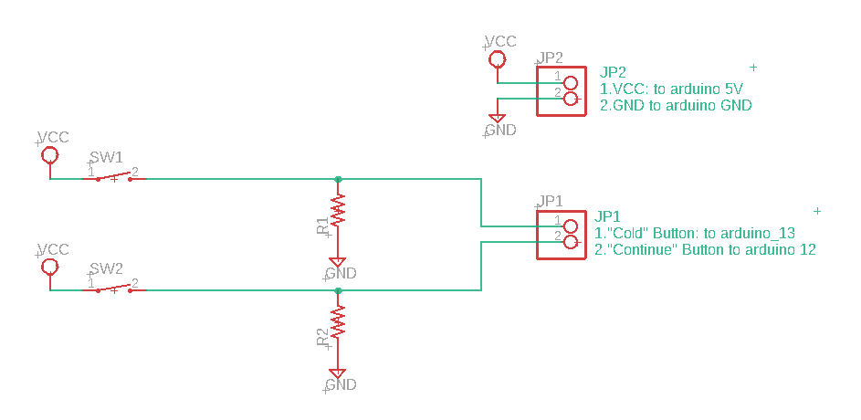

工作表4
檢查是否按下"連續供水"

設定出水時間長度
檢查"連續"鍵是否按下(上緣觸發)

檢查"出水"鍵是否按下(上緣觸發)
按下"連續出水"

按下"連續出水"

一般供水
連續供水

停止供水
供水

紀錄按鍵狀態

Driver
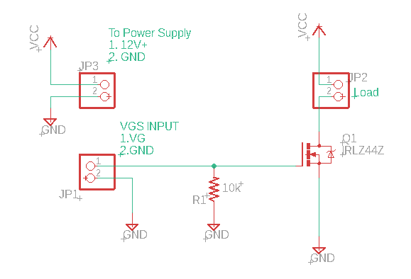
 | Driver
Arduino-9 | JP1-1
Arduino-GND | JP1-2
Pump + | JP2-1
Pump - | JP2-2
Power IN+ | JP3-1
Power IN- | JP3-2

工作表1
7~12V
7~12V

PUMP
PUMP

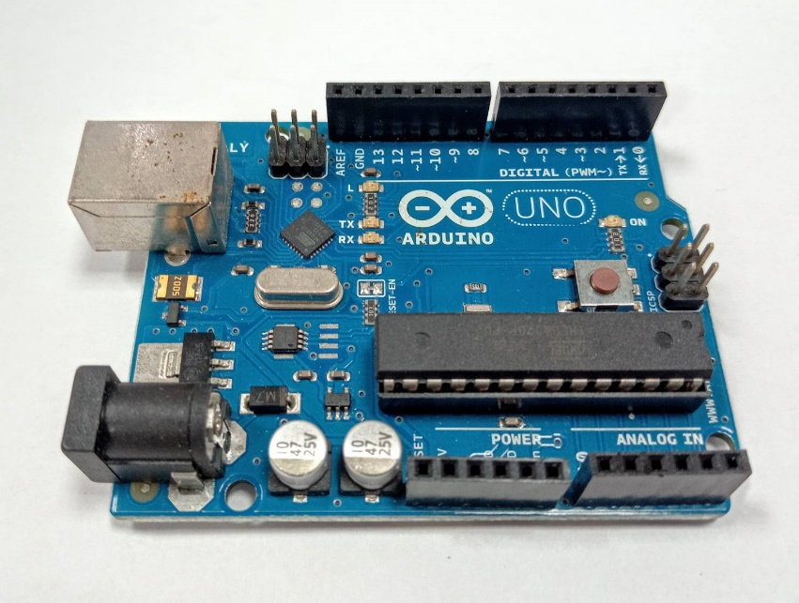
D
5V
5V
G
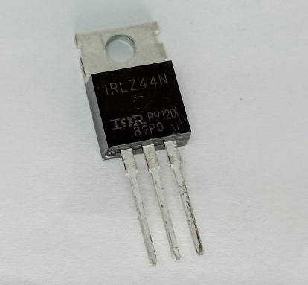

G
D
S
S

工作表3
if( 條件 )
{
}
else
{
}
x=1;
if(x==1 )
{
y=5;
}
else
{
y=6;
}
條件成立做的事

偵測冷水鍵

條件不成立做的事

冷水鍵有無按下?

否
是

關閉幫浦
啟動幫浦

